상품제안서
헬프맨 프리미엄 목걸이카드지갑 | 상품코드: F19026

 |  |  |  |  |  |  | 02-412-0044 | www.easy1.co.kr
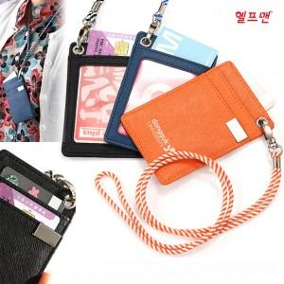

【상세/제작정보】 | 한박스당 200개 / 배송비 5000원

【인쇄/포장옵션】 | 레이저, 불박 / 포장지포장

【공급단가】 | 수량 | 200~ | 500~ | 1,000~ | 3,000~ | 5,000~
*VAT별도 | 단가 | 3,000원 | 2,950원 | 2,880원 | 2,800원 | 2,760원

【상품 URL】 | https://dev.easy1.co.kr:443/src/goods_detail.php?gdno=19026

